Conclusion
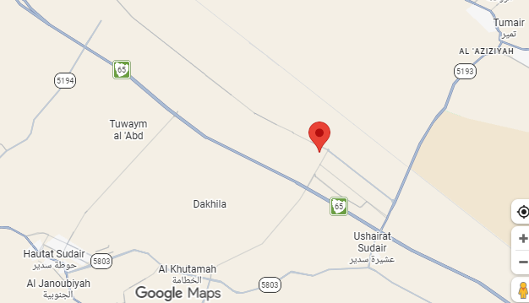
تقدم سير مشروع تطوير شبكات البنية التحتية في مدينة سدير للصناعة والأعمال – المرحلة الثانية – الجزء الثاني
معلومات المشروع (Project information) |  |  |  | نطاق المشروع(Project Scope) |  |  |  |  | موقع المشروع
المقاول(Contactor) | شركة تطوير التقنية للمقاولات | الاستشاري(Consultant) | شركة ايجيس السعودية للاستشارات | البند | الكمية الكلية | الكمية المنفذة | الكمية المتبقية | نسبة المنفذ
تاريخ استلام الموقع | 06-01-2026 م | مدة التنفيذ | 18 شهرًا ميلاديًا | أعمال الطرق والرصف (ROD) | 15234 m | - | - | -
بداية العقد | من تاريخ استلام الموقع | قيمة العقد (شامل ضريبة القيمة المضافة) | 193,923,948.00 ريال | أعمال شبكة مياة الشرب (WAT) | 18,000 m | - | - | -
نسبة الإنجاز المخطط له (Plan) | 37.90% | نسبة الإنجاز الفعلي (Actual) | 46.30% | أعمال شبكة المياه المعالجة (TSE) | 16,000 m | - | - | -
 |  | 168,629,520 |  | أعمال شبكة الصرف الصحي (SEW) | 13,000 m | - | - | -
ملخص جدول الكميات (Summary of Bill of Quantities) |  |  |  | أعمال شبكة صرف مياه الأمطار (STR) | 14000 m | - | - | -
مكونات المشروع |  | التكلفة (غير شامل ضريبة القيمة المضافة) | النسبة الاجمالية | أعمال شبكة الري والمناظر الطبيعية (IRR&LANDSCAPE) | 29,000 m&12000 m2 | - | - | -
(Road) أعمال الطرق |  | 88,002,863.20 | 52.19% | أعمال الشبكة الكهربائية (ELE) | 51,500 m | - | - | -
(Storm) شبكة تصريف مياه الأمطار |  | 25,405,197.84 | 15.07% | أعمال المراقبة بالكاميرات (CCTV) | 125 Nos | - | - | -
شبكة الصرف الصحي (Sewer) |  | 7,071,026.55 | 4.19% | ملخص التوريدات (Supply Summary) |  |  |  |  | تقدم أعمال layout
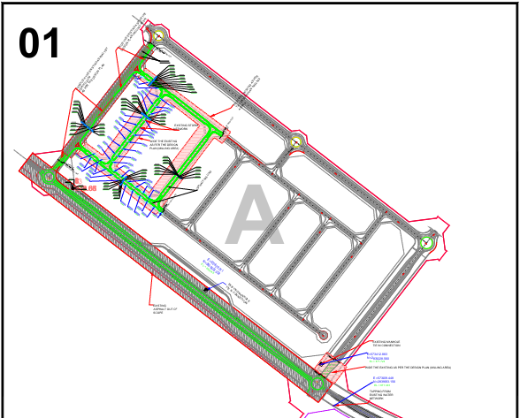
شبكة المياه المعالجة (TSE) |  | 4,147,557.33 | 2.46% | البند | الكمية الكلية | الكمية المورده | الكمية المتبقية | نسبة التوريد
شبكة مياه الشرب (Potable) |  | 7,779,404.90 | 4.61% | GRP Pipes | 18337 | 17437 | 900 | 95.09%
الأعمال الكهربائية (Electrical) |  | 20,082,301.65 | 11.91% | UPVC Pipes | 4716 | 4716 | 0 | 100.00%
أعمال تنسيق الموقع والري (Landscape & Irrigation) |  | 6,835,460.61 | 4.05% | HDPE Pipes | 28557 | 28557 | 0 | 100.00%
أعمال كاميرات المراقبة (CCTV) |  | 9,305,707.92 | 5.52% | Medium Voltage Cables | 51500 | 0 | 51500 | 0.00%
معالم البرنامج الزمني (Project Milestone) |  |  |  | Low Voltage Cables | 68400 | 68400 | 0 | 100.00%
البند |  | التاريخ حسب الجدول الزمني | ملاحظة | Manholes | 251 | 221 | 30 | 88.05%
Mobilization Finish Milestone |  | 5-Feb-26 | Finish | Street Lighting Panels | 52 | 0 | 52 | 0.00%
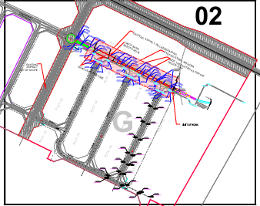
Baseline Submission Finish Milestone |  | 6-Apr-26 | Finish | التحديات والعوائق (Challenges and Obstacles)
Technical Submittals Finish Milestone |  | 16-Aug-26 | UP | 1-
Quality Lap Finish Milestone |  | 5-Feb-26 | Finish | 2-
RBF Finish Milestone |  | 5-Feb-26 | Finish | 3-
All Works Finish Milestone |  | 5-Jul-27 | UP | 4-
 |  |  |  | 5-
 |  |  |  | 6-
 |  |  |  | 7-

 |  |  | 1.4285714286 | 20700 | 300 | 21000

